Bedömningskriterier
Information om produkt som egentillverkas |  |  | Produktmodell/namn | Version

1
2
3
4
Konsekvens
1. | Försumbar | Patient/medarbetare/invånare | Liten påverkan på liv, hälsa, rättigheter.
 |  | Process | Liten negativ effekt på verksamhetens förmåga att uppnå sina mål eller fullgöra sina primära uppgifter.
2. | Lindrig | Patient/medarbetare/invånare | Påverkan på liv, hälsa, rättigheter.
 |  | Process | Begränsad negativ effekt på verksamhetens förmåga att uppnå sina mål eller fullgöra sina primära uppgifter.
3. | Allvarlig | Patient/medarbetare/invånare | Stor påverkan på liv, hälsa, rättigheter.
 |  | Process | Stor negativ effekt på verksamhetens förmåga att uppnå sina mål eller fullgöra sina primära uppgifter.
4. | Mycket allvarlig | Patient/medarbetare/invånare | Mycket stor påverkan på liv, hälsa, rättigheter (skadade eller dödsfall).
 |  | Process | Mycket stor negativ effekt på verksamhetens förmåga att uppnå sina mål eller fullgöra sina primära uppgifter.

1
2
3
4
Sannolikhet |  | Förslag 1 | Förslag 2 | Ange använt förslag eller egen
1. | Osannolikt | Inträffar en en gång per år | Det finns mycket få eller inga tecken på att risken är verklighet i dag.
2. | Liten sannolikhet | Inträffar en gång på per månad | Inträffar sannolikt inte under normala omständigheter och i vart fall inte frekvent. Det finns vissa tecken på att risken är verklighet i mindre omfattning i dag.
3. | Stor sannolikhet | Inträffar en gång per vecka | Kan mycket väl inträffa men troligtvis inte särskilt frekvent. Det finns tydliga tecken på att risken är verklighet i vissa delar av verksamheten redan i dag.
4. | Mycket stor sannolikhet | Inträffar en gång dygn | Sannolikheten är stor att det ska inträffa. Det är bekräftat att risken är verklighet i väsentliga delar av verksamheten redan i dag eller att den väntas bli det i närtid.

Riskmatriser
Information om produkt som egentillverkas |  |  |  | Produktmodell/namn |  | Version

 | R01 |  | R02 |  | R03 |  | R04 |  | R05 |  | R06 |  | R07 |  | R08 |  | R09 |  | R10 |  | R11 |  | R12
-0.8 | -0.7 | -0.6 | -0.7 | -0.3 | -0.8 | -0.7 | -0.6 | -0.4 | -0.2 | -0.8 | -0.1 | -0.7 | -0.3 | -0.5 | -0.2 | -0.8 | -0.2 | -0.2 | -0.3 | -0.6 | -0.8 | -0.8 | -0.3
 | R01 |  | R02 |  | R03 |  | R04 |  | R05 |  | R06 |  | R07 |  | R08 |  | R09 |  | R10 |  | R11 |  | R12
-0.6 | -0.8 | -0.8 | -0.8 | -0.5 | -0.8 | -0.2 | -0.2 | -0.4 | -0.2 | -0.6 | -0.6 | -0.8 | -0.7 | -0.4 | -0.2 | -0.9 | -0.4 | -0.8 | -0.9 | -0.3 | -0.9 | -0.4 | -0.4
 |  |  | Riskmatris innan åtgärd |  |  |  |  | Riskmatris efter åtgärder

Konsekvens
Konsekvens
 |  | Gul | Röd | Röd | Röd |  | Gul | Röd | Röd | Röd
 | Mycket | Gul | Röd | Röd | Röd | Mycket | Gul | Röd | Röd | Röd
 | allvarlig | Gul | Röd | Röd | Röd | allvarlig | Gul | Röd | Röd | Röd
 |  | Gul | Röd | Röd | Röd |  | Gul | Röd | Röd | Röd
 |  | Gul | Röd | Röd | Röd |  | Gul | Röd | Röd | Röd
 |  | Gul | Gul | Röd | Röd |  | Gul | Gul | Röd | Röd
 |  | Gul | Gul | Röd | Röd |  | Gul | Gul | Röd | Röd
 | Allvarlig | Gul | Gul | Röd | Röd | Allvarlig | Gul | Gul | Röd | Röd
 |  | Gul | Gul | Röd | Röd |  | Gul | Gul | Röd | Röd
 |  | Gul | Gul | Röd | Röd |  | Gul | Gul | Röd | Röd
 |  | Grön | Gul | Gul | Gul |  | Grön | Gul | Gul | Gul
 |  | Grön | Gul | Gul | Gul |  | Grön | Gul | Gul | Gul
 | Lindrig | Grön | Gul | Gul | Gul | Lindrig | Grön | Gul | Gul | Gul
 |  | Grön | Gul | Gul | Gul |  | Grön | Gul | Gul | Gul
 |  | Grön | Gul | Gul | Gul |  | Grön | Gul | Gul | Gul
 |  | Grön | Grön | Grön | Gul |  | Grön | Grön | Grön | Gul
 |  | Grön | Grön | Grön | Gul |  | Grön | Grön | Grön | Gul
 | Försumbar | Grön | Grön | Grön | Gul | Försumbar | Grön | Grön | Grön | Gul
 |  | Grön | Grön | Grön | Gul |  | Grön | Grön | Grön | Gul
 |  | Grön | Grön | Grön | Gul |  | Grön | Grön | Grön | Gul

 |  | Osannolikt | Liten sannolikhet | Stor sannolikhet | Mycket stor sannolikhet |  | Osannolikt | Liten sannolikhet | Stor sannolikhet | Mycket stor sannolikhet
Sannolikhet
Sannolikhet

Konsekvens
 |  |  |  |  |  |  | Redigering av acceptansnivåer
 |  |  |  |  |  |  | 1 | 2 | 3 | 4
Acceptabel nivå |  | Risker som inte kräver någon åtgärd. Risken har värderats lågt och det har bedömts att den inte medför störningar i organisationen. Risk som kan accepteras men som ska bevakas. Dessa risker kan hanteras i den löpande verksamheten. |  |  |  | 4 | Gul | Röd | Röd | Röd | 4
Övervakningsnivå |  | Risker som behöver analyseras djupare. Riskerna ska bevakas i syfte att snabbt kunna sätta in åtgärd om händelsen inträffar. |  |  |  | 3 | Gul | Gul | Röd | Röd | 3
Oacceptabel nivå |  | Allvarliga risker som behöver åtgärdas snarast. Riskerna har värderats med hög sannolikhet eller hög konsekvens. Dessa risker kräver åtgärder från ansvarig chef och ska rapporteras till ledningen. |  |  |  | 2 | Grön | Gul | Gul | Gul | 2
Matrisen är förinställd på Västra Götalandsregionens gällande acceptansnivåer. Vid behov kan nivåerna ändras med hjälp av matrisen bredvid. |  |  |  |  |  | 1 | Grön | Grön | Grön | Gul | 1
 |  |  |  |  |  |  | 1 | 2 | 3 | 4

Sannolikhet

Åtgärdsprioritering
Åtgärdsprioritering utifrån SS-EN 14971 Medicintekniska produkter – Tillämpning av ett system för riskhantering för medicintekniska produkter

Tillverkaren ska fastställa vilka åtgärder som är lämpliga för att minska riskerna till en acceptabel nivå.

Tillverkaren ska använda en eller flera av följande möjliga alternativ i angiven prioriteringsordning:
1) säkerheten integreras på konstruktions- och tillverkningsstadiet,
2) skyddsåtgärder i den medicintekniska produkten eller i tillverkningsprocessen,
3) information med avseende på säkerhet och i tillämpliga fall, utbildning för användare.

Åtgärdsprioritering utifrån SKR Handbok - Riskanlys och händelseanalys.

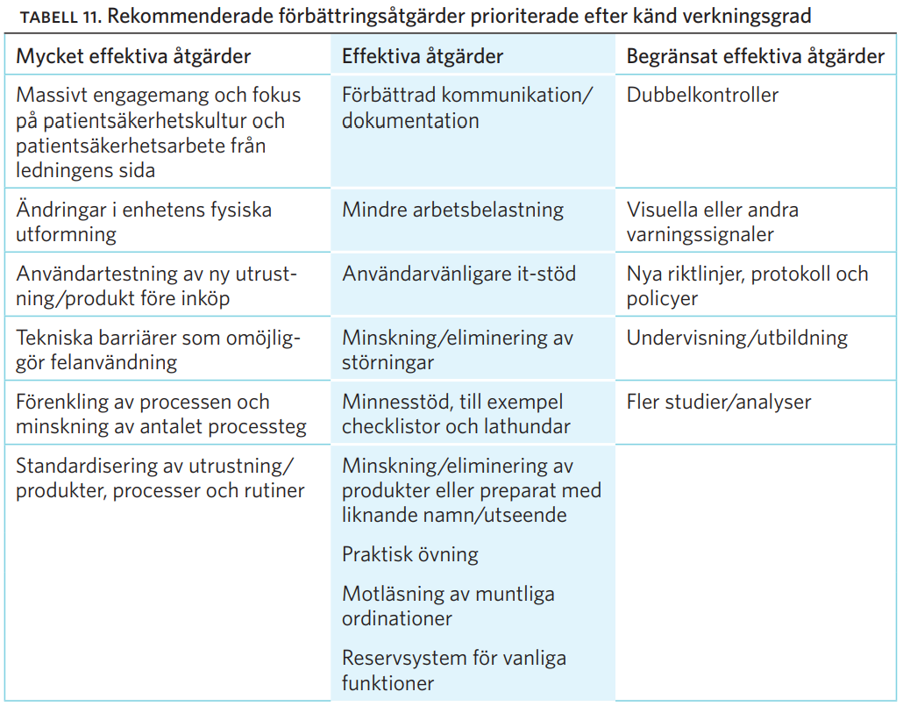

HANDBOK Riskanalys och händelseanalys ANALYSMETODER FÖR ATT ÖKA PATIENTSÄKERHETEN
Sveriges Kommuner och Landsting
ISBN-nummer: 978-91-7585-237-9
Utgivningsdag: 2015-03-30

